상품제안서
프리미엄 칫솔통 칫솔보관함 양치컵 | 상품코드: F25884

 |  |  |  |  |  |  | 02-412-0044 | www.easy1.co.kr
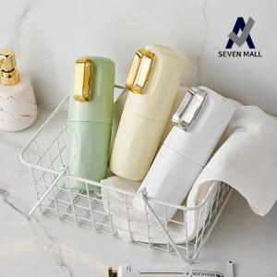

【상세/제작정보】 | 인쇄 및 스티커 부착, 포장 유무 등 별도 문의 기본 수량 미만 인쇄시 추가 청구

【인쇄/포장옵션】 | 실크 / 포장불가능

【공급단가】 | 수량 | 150~ | 300~ | 500~ | 1,000~ | 3,000~
*VAT별도 | 단가 | 3,680원 | 3,620원 | 3,540원 | 3,450원 | 3,390원

【상품 URL】 | https://dev.easy1.co.kr:443/src/goods_detail.php?gdno=25884

